封面
浙江港航综合管理与服务平台

 | 查询统计

界 面 设 计 说 明

Sheet2
业务 名称 | 浙江港航综合管理与服务平台 | 模块 名称 | 查询统计 | 程序号 |  |  | 语言 | Java | 制作 | 包 | 完成时间 | 2016-09-12 08:47:24
程序处理概要图 |  |  |  |  | 涉及的表
 |  |  |  |  | 序号 | 表名 | 表中文名 |  |  |  |  | 读写
 |  |  |  |  | 1 | T_USER | 用户信息表 |  |  |  |  | I
ｼｽﾃﾑ管理ﾏｽﾀ
 |  |  |  |  | 2 | T_KR_DEN | 経理伝票ヘッダ |  |  |  |  | I
用户信息表
 |  |  |  |  | 3 | T_KR_MDEN | 月次用経理伝票ヘッダ |  |  |  |  | I/O
 |  |  |  |  | 4 | T_KR_MDEN_MS | 月次用経理伝票明細 |  |  |  |  | I/O
 |  |  |  |  | 5 | T_KR_MSYUKEI | 経理月次集計 |  |  |  |  | Ｏ
 |  |  |  |  | 6 | T_LOG | ログデータ |  |  |  |  | Ｏ
月次用
経理伝ｯﾀﾞ
Info_pub
信息发布
経理月次集計
 |  |  |  |  | 7 | T_LOG_MS | ログ明細データ |  |  |  |  | Ｏ

月次用
経理伝明細

ﾛｸﾞﾃﾞｰﾀ
ﾛｸﾞ明細ﾃﾞｰﾀ

処 理 概 要 |  |  |  |  | フ ァ イ ル 入 力 順 序
日次締を終えたﾃﾞｰﾀを集計する。

戻 り 値

综合查询
查询统计
集成船舶综合监管、激光流量、船舶综合数据库等，实现提供面向行业的综合数据查询与报表统计功能，满足安全监管的查询需求。

1.1综合查询
功能描述：实现对船舶基本信息、船舶证书信息等与船舶有关的综合信息的查询船舶综合信息查询;实现对航运企业信息等信息的查询;实现对航道、港口、港口设施、港口作业等综合信息的查询。
前置条件：进入查询统计模块，点击“综合查询”菜单。
效果图:
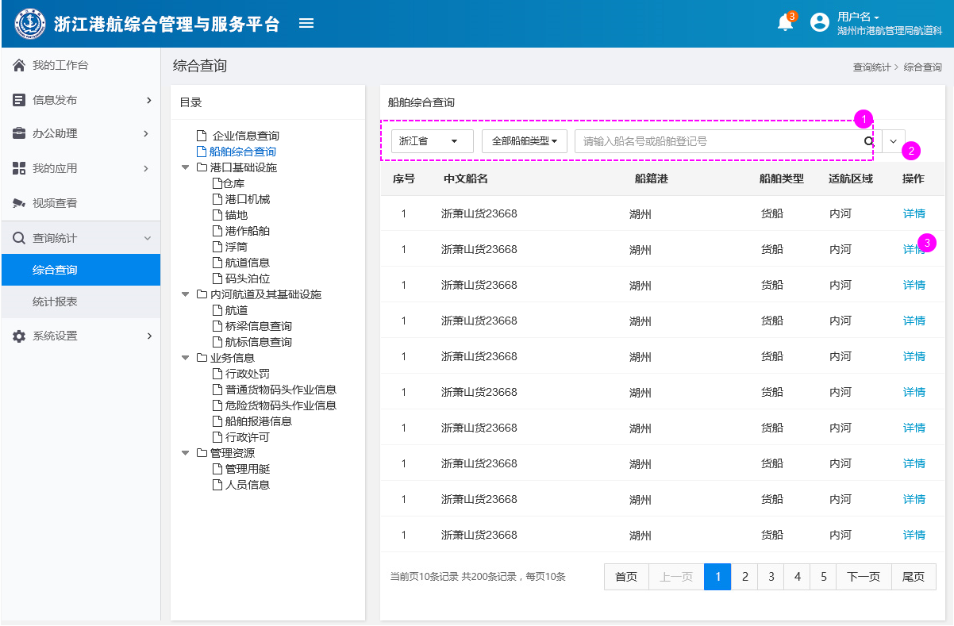

这是一个综合查询的通用模板，这里已船舶查询为例
1.这是默认的搜索内容，不同信息的查询，这部份的内容是不一致的。
2.点击展开高级查询，如下图所示。 |  | 注：这和信息发布中的高级查询的操作方式是一致的，这里就不做详细的展开了
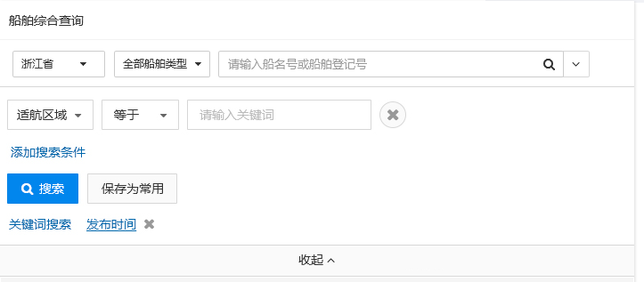

3.点击查看船舶详情，如下图所示 |  | 具体说明请见【1.2查询详情】
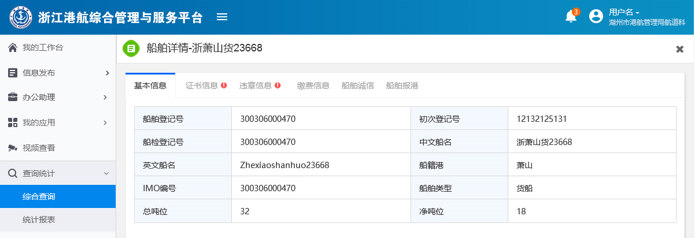

1.2查询详情
功能描述：查询结果的更进一步的信息
前置条件：进入“综合查询”模块，点击列表右边的“详情”按钮
效果图:
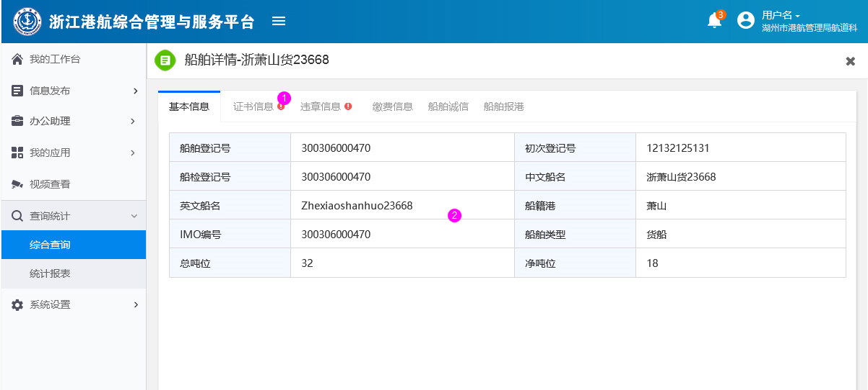

功能描述
1.红色叹号，代表着该信息有异常
2.点击这里可以切换查询内容，这里可以查询到和该船舶相关的所有信息（包括：船舶的证书信息、违章信息、缴费信息、传播诚信、船舶报港等等）例如：船舶违章信息（如下图所示）

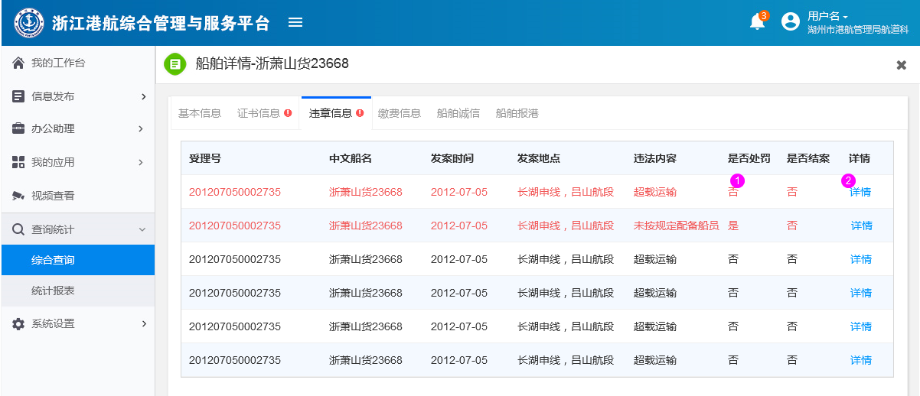

 | 1.红色的文字代表该违章信息没有结案
 | 2.点击可以以弹窗的形式查看该违章信息详情（如下图所示）

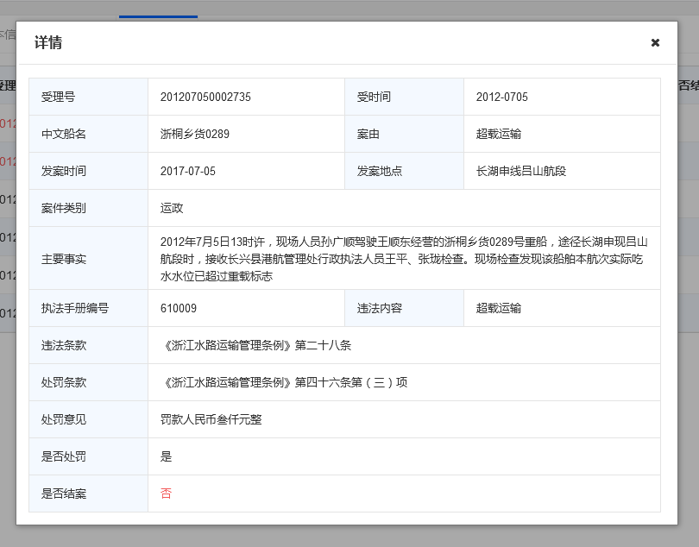

3.这个信息只是参考信息，不代表最终能够查询到的信息。

报表统计
2报表统计
实现对船舶管理、船舶作业、危险品作业、船舶检验、客货运输、海事事故、航运企业、行政许可、船舶营运等相关信息的统计。

2.1报表展示
功能描述：报表主要有法定报表和设定报表两类，法定报表不可以对报表做任何修改，设定报表可以修改
前置条件：进入查询统计模块，点击“报表统计”菜单。
效果图:
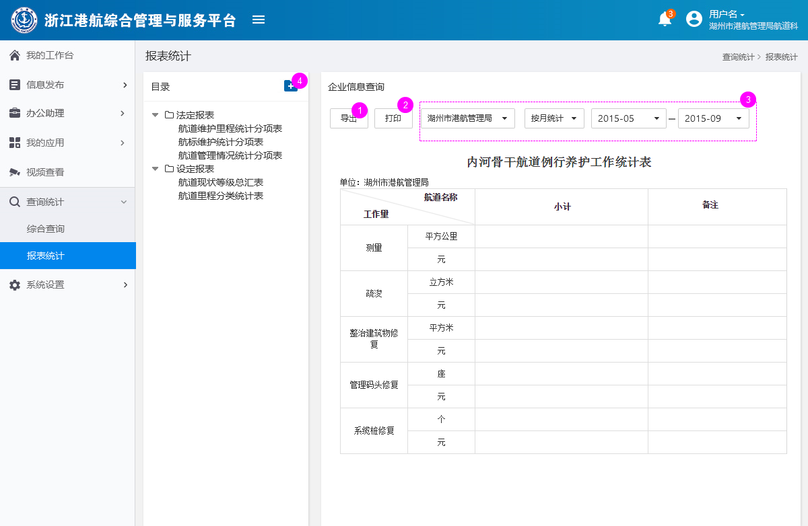

功能说明：
1.导出报表
2.打印报表
3.通过管理单位和时间对数据进行筛选
4.点击新建报表，新建的报表保存在自定义报表中。

2.1创建报表
功能描述：新建自定义报表
前置条件：进入报表统计模块，点击“ ”菜单。
效果图:

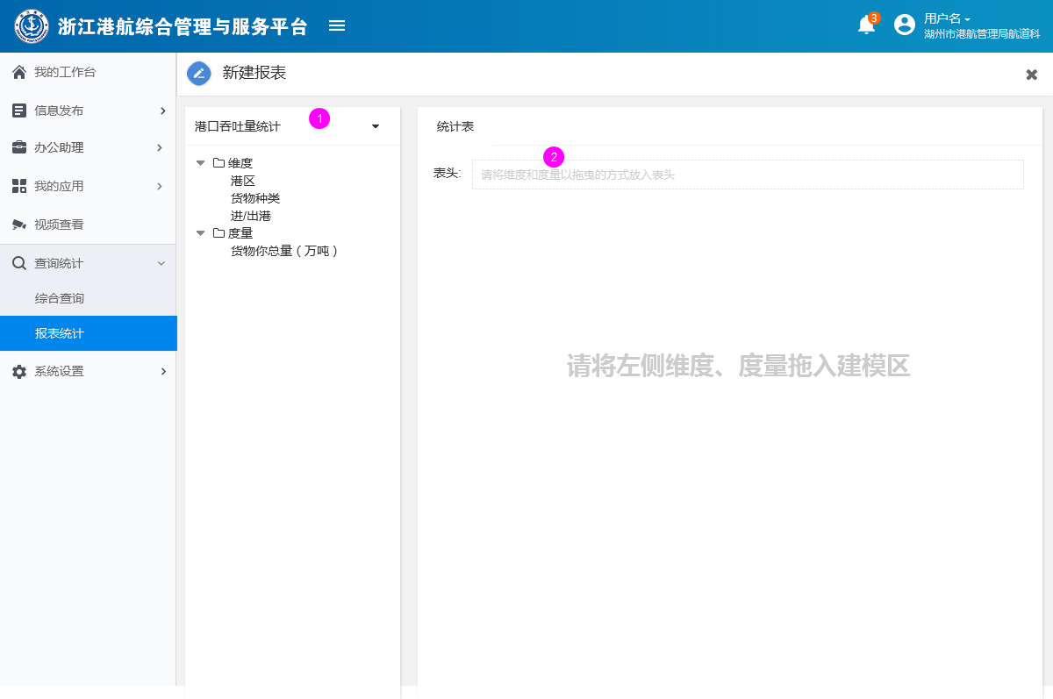

功能说明：
1.点击选择数据源，维度和度量的内容会随着数据源的不同而变化
2.将右侧的维度和度量拖入此区域（如下图所示）
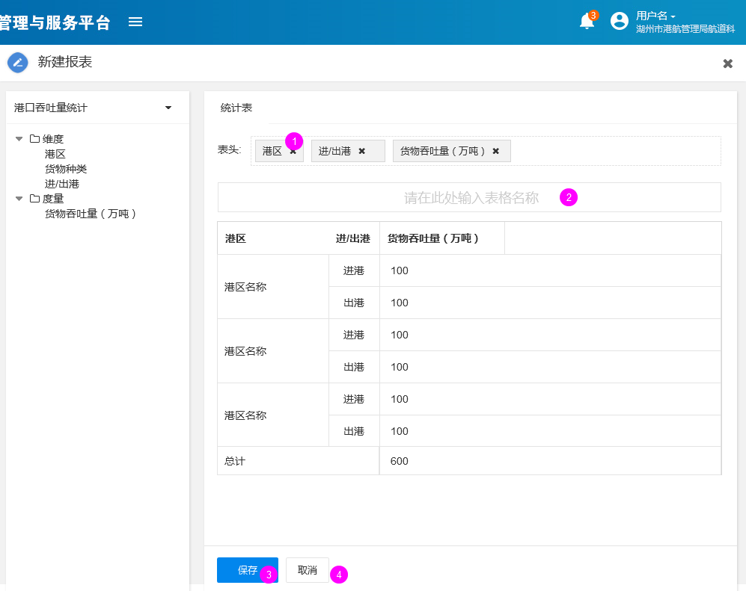

 | 1.点击删除数据内容
 | 2.在此处输入表格名称
 | 3.点击后保存报表，报表放置在设定报表中；保存成功或失败都得有提示
 | 4.点击取消，关闭当前窗口，需有确认提示

